Товары
 | артикул | кол-во |  |  | фото 2 | фото 3 | фото 4 | гиперссылка (фото 1) | Сертификат, приложение к сертификату | номер сертификата | дата сертификата | срок действия сертифмката | Размер товара мм | объем изд м3 | вес изд кг.
Артикул: 09398 Название: Настольная игра. Запомни. 09398 Описание: Тебя приветствует Удивительный цифровой цирк! Здесь всё идёт кувырком. Избавляйся быстрее всех от карт, выполняя весёлые действия: проверяй совпадения на карте, повторяй позы и жесты за Помни, Джексом и другими. Не ошибайся – иначе выиграть не удастся! Забавная игра с простыми правилами расшевелит любую компанию. Техописание: В наборе: 56 карт, инструкция. Материал: картон, бумага. Количество в коробке: 15 | 09398 | 750 | 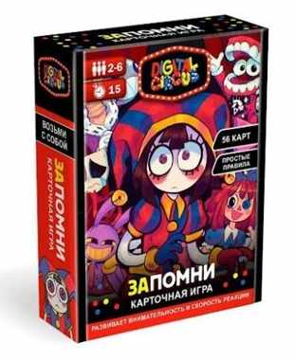 | 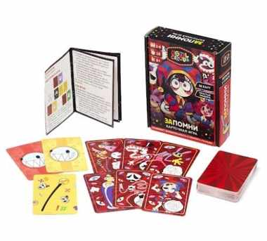 | https://cdn.ast.ru/v2/AST000000000263580/COVER/cover4.jpg | https://cdn.ast.ru/v2/AST000000000263580/COVER/spine.jpg | https://cdn.ast.ru/v2/AST000000000263580/COVER/cover3d.jpg | https://cdn.ast.ru/v2/AST000000000263580/COVER/cover1.jpg | https://cdn.ast.ru/v2/AST000000000231861/COVER/dopfoto01.jpg | ЕАЭС RU С-RU.НK16.В.00580/24 | 2024-10-29 | 2029-10-28 | 114x37x144 | 0.000607392 | 0.15
Артикул: 07447 Название: Три кота. Настольная игра. БаРаБум. 07447 Описание: Коржик, Карамелька и Компот собрались с друзьями и семьей, чтобы сыграть в "БаРаБум"! Состязайтесь в этой азартной игре на скорость, реакцию и внимательность. Первый, кто заметит одинаковые картинки и нажмет на карту, забирает все! Но будьте начеку: кто ошибется, того ждет особое задание. Смех и неугомонное веселье в любой компании обеспечены! Техописание: В наборе: 112 карточек, правила. Материалы: картон, бумага Количество в коробке: 20 | 07447 | 320 | 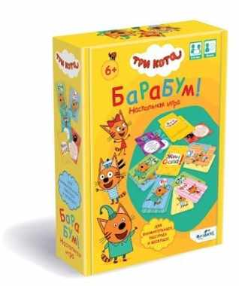 | 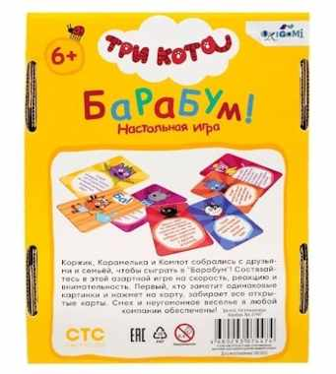 | https://cdn.ast.ru/v2/AST000000000241464/COVER/cover4.jpg | https://cdn.ast.ru/v2/AST000000000241464/COVER/spine.jpg | https://cdn.ast.ru/v2/AST000000000241464/COVER/cover3d.jpg | https://cdn.ast.ru/v2/AST000000000241464/COVER/cover1.jpg | https://cdn.ast.ru/v2/AST000000000241464/COVER/dopfoto01.jpg | ЕАЭС RU С-RU.НВ93.В.03549/23 | 2023-07-03 | 2028-07-12 | 175x47x134 | 0.00110215 | 0.15
Артикул: 06951 Название: Настольная игра. Кайтэн-Дзуси. Дорожная версия Арт. 06951 Описание: Добро пожаловать в ресторан "Кайтэн-дзуси", где вы сможете попробовать настоящую японскую кухню! Пробуйте различные угощения, проезжающие перед вами по конвейерной ленте, собирайте карточки еды, используйте суши-карты в качестве бонусов, завтракайте, обедайте и ужинайте в японском стиле, но не забывайте, что однажды еда закончится! Задача каждого участника - собрать максимально выигрышный сет из разных типов блюд. Победителем становится тот игрок, который набирает наибольшее количество баллов. Техописание: В наборе: 112 карточек, правила Количество в коробке: 20 | 06951 | 400 | 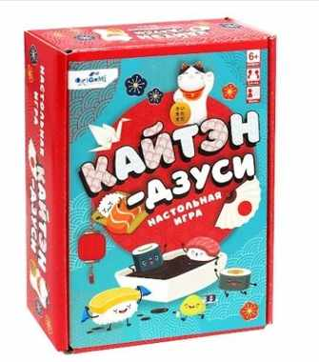 | 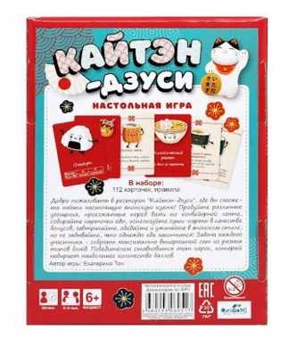 | https://cdn.ast.ru/v2/AST000000000235901/COVER/cover4.jpg | https://cdn.ast.ru/v2/AST000000000235901/COVER/spine.jpg | https://cdn.ast.ru/v2/AST000000000235901/COVER/cover3d.jpg | https://cdn.ast.ru/v2/AST000000000235901/COVER/cover1.jpg | https://cdn.ast.ru/v2/AST000000000200524/COVER/dopfoto01.jpg | ЕАЭС RU С-RU.АЯ46.В.07006/19 | 2019-08-26 | 2022-08-25 | 175x47x134 | 0.00110215 | 0.199

